Hoja1
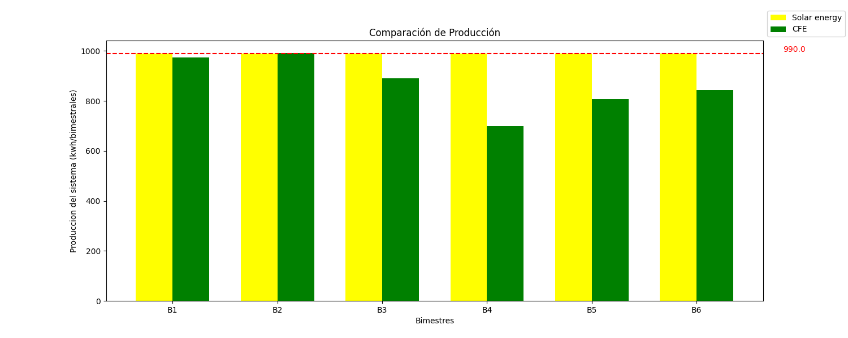


 |  |  |  | Aguascalientes, Ags 2023-10-23

Nombre: | Omar Guilermo Amezquita Alaniz |  |  |  | No. De cotizacion: |  | OCT-05
Dirección: | 103 County Road 180 Unit 84 |  |  |  | Numero de servicio: |  | 109060662381
 |  |  |  |  | Tarifa: | PBDT

CARACTERÍSTICAS DEL SISTEMA

Producción promedio |  | 868 kwh/bimestrales |  | Modulos fotovoltaicos |  | 550 W
Capacidad a instalar |  | 3.3 kwp |  | Área de instalacion |  | 8m2
Produccion del sistema |  | 990 kwh/bm

Partida |  | Descripción |  | Cantidad | Precio

1 | PANEL SOLAR LONGI 550W monocristalino 144 células (6x24) |  |  | 6 | $26,100.00

2 | Inversor GROWATT MIC 3300 TL-X |  |  | 1 | $12,600.00

3 | Fabricación y montaje de estructura para 4 módulos, incluye ingeniería, mano de obra, cableado, ductería, tornillería, adoquines, gabinetes y protecciones, puesta en marca de acuerdo a la NOM-001-SEDE-2012 y tramites ante CFE. |  |  | 1 | $22,350.00

 |  |  | TOTAL MXN |  | $61,050.00

Lic. Pedro Aguilar

